결과관리
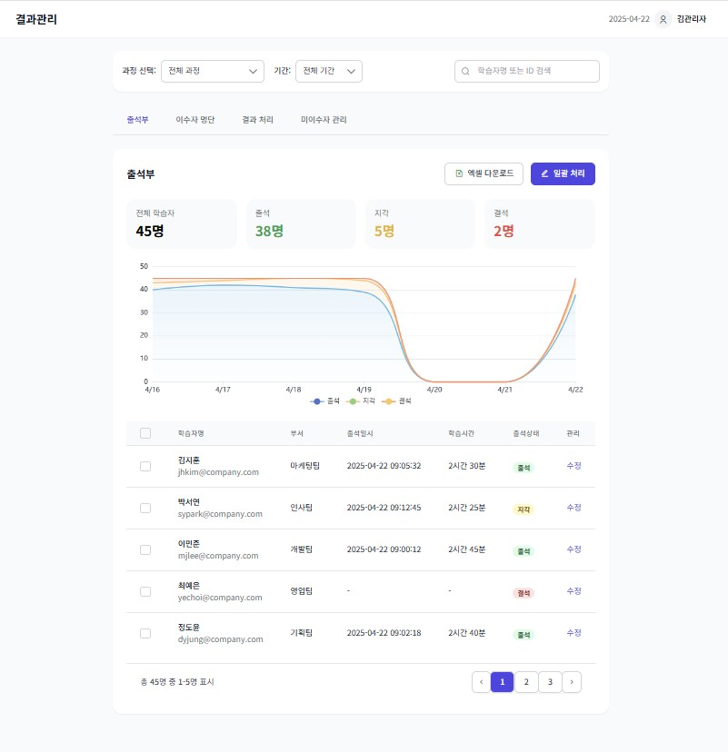

구성 항목 | 내용
화면 이름 및 버전 | 결과관리 / v1.0
메뉴 구조 | 학습운영 > 결과관리
화면 구성 요소 | - 필터 영역: 과정 선택, 기간 선택, 학습자 검색 - 탭 메뉴: 출석부, 이수자 명단, 결과 처리, 미이수자 관리 - 출석부 요약 카드, 출석 추이 차트, 테이블, 버튼
기능 명세 | - 필터/검색 기능 - 차트(Echarts) - 일괄 처리, 수정, 엑셀 다운로드 - 탭 전환 데이터 필터링
화면 흐름 | 1. 화면 진입 2. 필터 검색 3. 탭 전환 4. 수정/다운로드 등 기능 수행
디자인 스타일 | - Tailwind 기반 - 색상: #4F46E5 주색 - 폰트: Pretendard, Noto Sans KR - 아이콘: remixicon
비고 및 참고 사항 | - 관리자 권한 필요 - 향후 통계/알림 연동 가능

공통관리
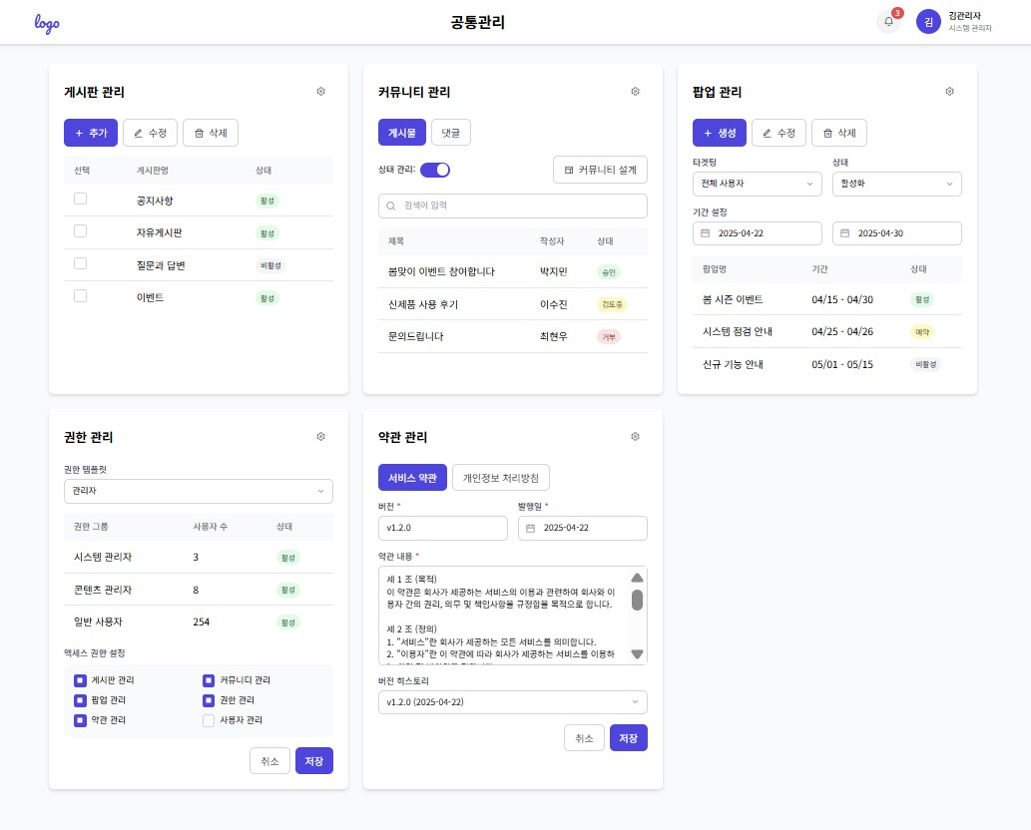

구성 항목 | 내용
화면 이름 및 버전 | 공통관리 / v1.0
메뉴 구조 | 관리자 대시보드 > 시스템 설정 > 공통관리
화면 구성 요소 | - 게시판, 커뮤니티, 팝업, 권한, 약관 관리 카드 - 카드 내 테이블, 토글, 드롭다운, 입력 요소
기능 명세 | - 항목별 추가/수정/삭제 - 팝업 조건 설정 - 권한 템플릿 및 접근 메뉴 설정
화면 흐름 | 1. 공통관리 진입 2. 항목별 카드 조작 3. 상세 설정 연동 가능
디자인 스타일 | - Tailwind UI - 아이콘: remixicon - 색상: #4F46E5, #10B981 등
비고 및 참고 사항 | - 설정별 개별 권한 필요 - 팝업관리 타깃 지정 포함

과정운영
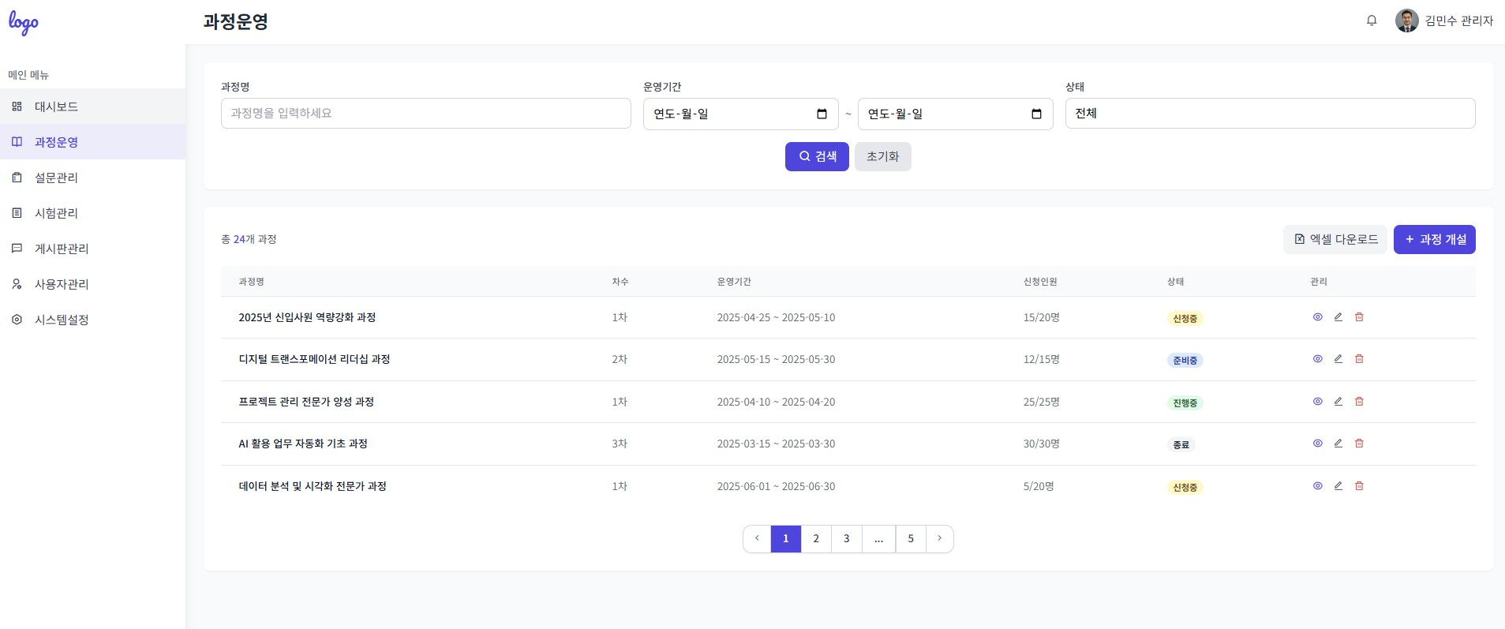

구성 항목 | 내용
화면 이름 및 버전 | 과정운영 관리 / v1.0
메뉴 구조 | 학습운영 > 과정운영
화면 구성 요소 | - 사이드바 메뉴 - 과정 목록 테이블 - 상세 조회/수정 모달 팝업 - 토글, 체크박스, 입력 필드
기능 명세 | - 과정 검색/등록/수정/삭제 기능 - 과정 분류 및 진행상태 관리 - 상세 설정 모달로 열림
화면 흐름 | 1. 사이드 메뉴 클릭 2. 과정 목록 확인 3. 수정 클릭 시 모달 팝업 4. 저장 후 반영
디자인 스타일 | - Tailwind UI - 색상: #4F46E5, #6366F1 - 아이콘: remixicon - 모달 기반 상세입력
비고 및 참고 사항 | - 복수 항목 일괄 수정 고려 - 상태 기반 색상 시각화

교육정보
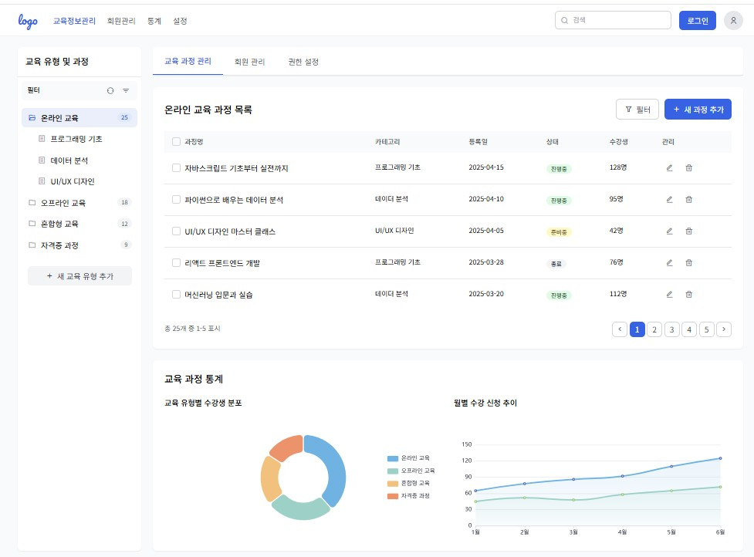

구성 항목 | 내용
화면 이름 및 버전 | 교육정보 관리 / v1.0
메뉴 구조 | 기초정보 관리 > 교육정보
화면 구성 요소 | - 교육유형 트리 구조 - 필터 및 검색바 - 과정 목록 테이블 - 과정별 상세정보 팝업
기능 명세 | - 교육 분류 필터링 - 목록 내 검색 및 선택 - 상세정보 접근 및 수정 기능
화면 흐름 | 1. 교육유형 선택 2. 과정 목록 갱신 3. 과정 클릭 시 팝업 표시 4. 수정 및 저장
디자인 스타일 | - 트리 인터페이스 구성 - 색상: #2563eb - 폰트: Noto Sans KR
비고 및 참고 사항 | - 추후 과정 연계 통계 필요 - 사용자 별 편집권한 필요

설문관리
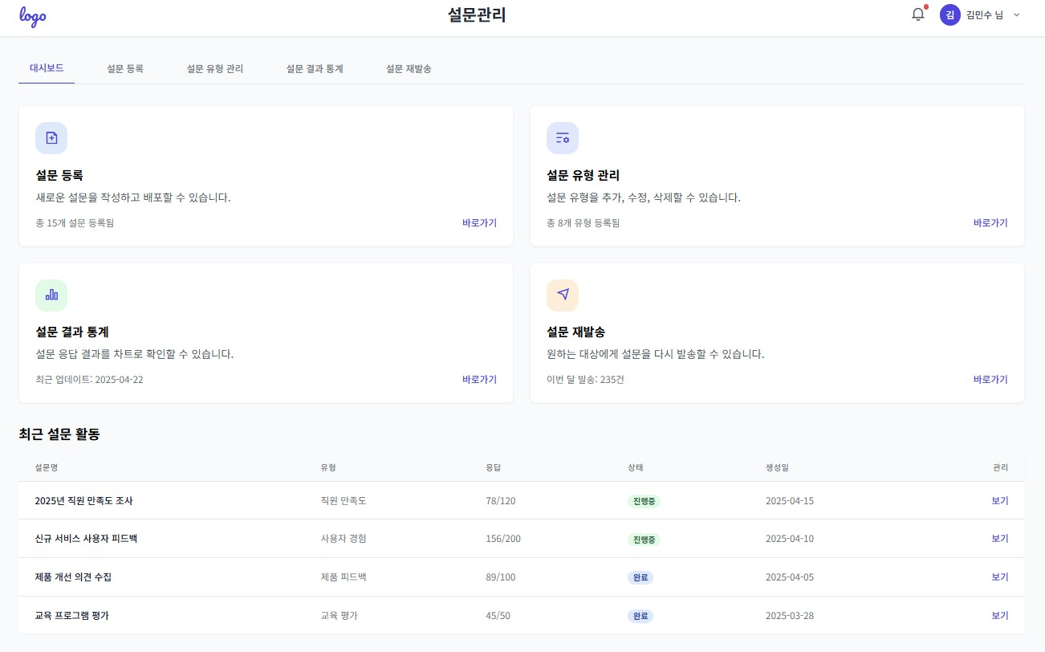

구성 항목 | 내용
화면 이름 및 버전 | 설문관리 / v1.0
메뉴 구조 | 부가기능 > 설문관리
화면 구성 요소 | - 상단 탭: 대시보드, 설문 등록, 설문 유형, 통계, 재발송 - 카드형 요약정보 - 버튼 및 바로가기
기능 명세 | - 설문 등록/관리/분석 기능 제공 - 설문별 통계 확인 - 설문 재발송 처리
화면 흐름 | 1. 설문 탭 진입 2. 요약 카드를 통해 주요 기능 접근 3. 각 기능으로 이동 및 처리
디자인 스타일 | - Tailwind UI 기반 카드 디자인 - 색상: #4F46E5, #6366F1 - 아이콘: remixicon
비고 및 참고 사항 | - 설문별 응답율 그래프 추가 고려 - 관리자 외 접근 제한

로그인
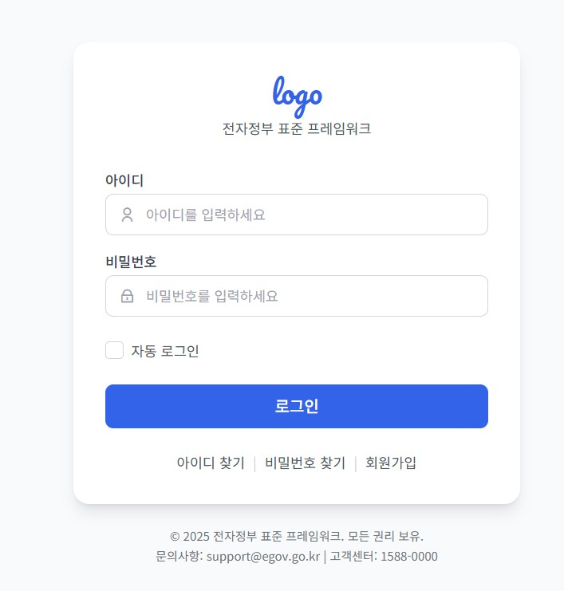

구성 항목 | 내용
화면 이름 및 버전 | 로그인 및 정보찾기 / v1.0
메뉴 구조 | 로그인 > 비밀번호 찾기 / 아이디 찾기
화면 구성 요소 | - 아이디/비밀번호 입력 필드 - 로그인 버튼 - 체크박스(자동 로그인) - 아이디/비밀번호 찾기 링크
기능 명세 | - 로그인 기능 (유효성 검사 포함) - 아이디/비밀번호 찾기 이동 - 자동 로그인 토글 설정
화면 흐름 | 1. 로그인 화면 진입 2. 정보 입력 후 로그인 시도 3. 실패 시 메시지 표시 또는 찾기 이동
디자인 스타일 | - 색상: #1c64f2 - 폰트: Noto Sans KR - 아이콘: remixicon - 테두리와 그림자 처리로 시각 강조
비고 및 참고 사항 | - 실패 메시지 디자인 반영 필요 - 키보드 접근성 보장

사용자관리
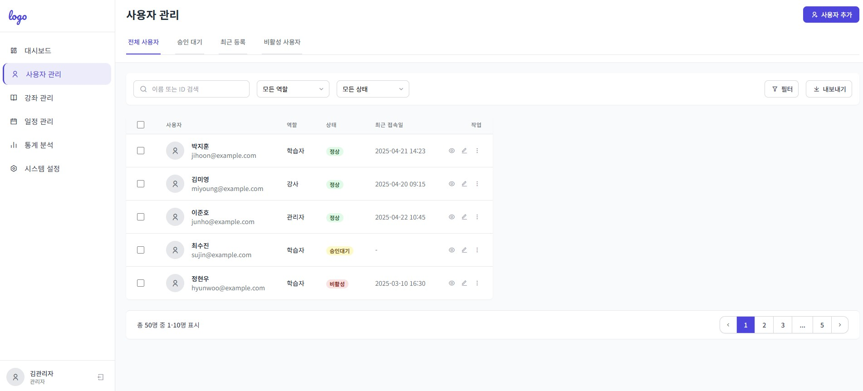

구성 항목 | 내용
화면 이름 및 버전 | 사용자관리 / v1.0
메뉴 구조 | 시스템 관리 > 사용자 관리
화면 구성 요소 | - 사이드바 메뉴 - 사용자 테이블 - 사용자 카드형 목록(모바일 대응) - 페이지네이션, 상태 필터
기능 명세 | - 사용자 추가/수정/삭제 기능 - 상태 필터링 및 권한 설정 - 반응형: 카드/테이블 변환
화면 흐름 | 1. 사이드바 사용자관리 진입 2. 필터 적용 3. 목록 조작 (수정/삭제)
디자인 스타일 | - Tailwind - 색상: #4F46E5, #7C3AED - 아이콘: remixicon
비고 및 참고 사항 | - 접근 권한 별 기능 차등 제공

수강신청
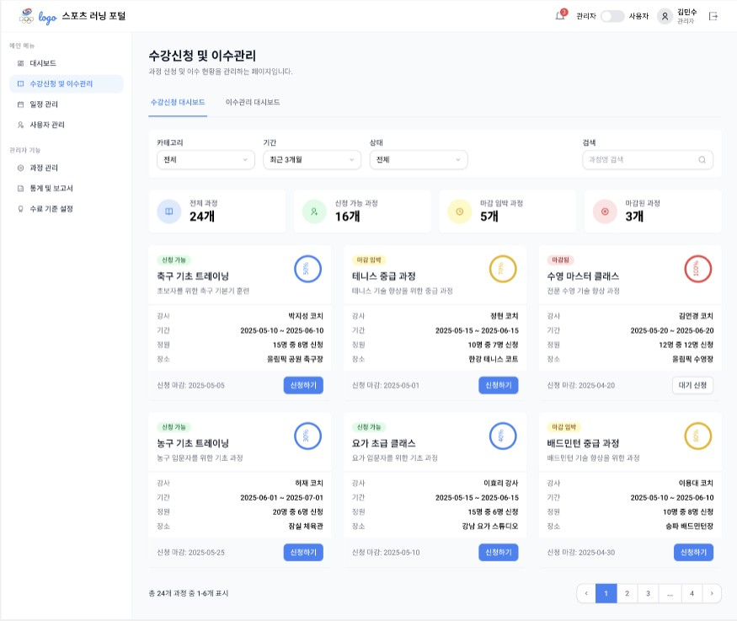

구성 항목 | 내용
화면 이름 및 버전 | 수강신청 및 이수관리 / v1.0
메뉴 구조 | 학습운영 > 수강신청 및 이수관리
화면 구성 요소 | - 사이드바 메뉴 - 신청 탭/이수 탭 - 상태 토글, 수료기준 설정, 진행률 시각화
기능 명세 | - 수강신청 상태 관리 - 이수현황 트래킹 - 수료 조건 확인
화면 흐름 | 1. 수강신청 진입 2. 수강 상태 확인 3. 수료 여부 조정 및 저장
디자인 스타일 | - Tailwind - 색상: #3b82f6 - 토글, 원형차트, 체크박스 등 시각요소 사용
비고 및 참고 사항 | - 관리자/사용자 권한 전환 버튼 있음

시설관리
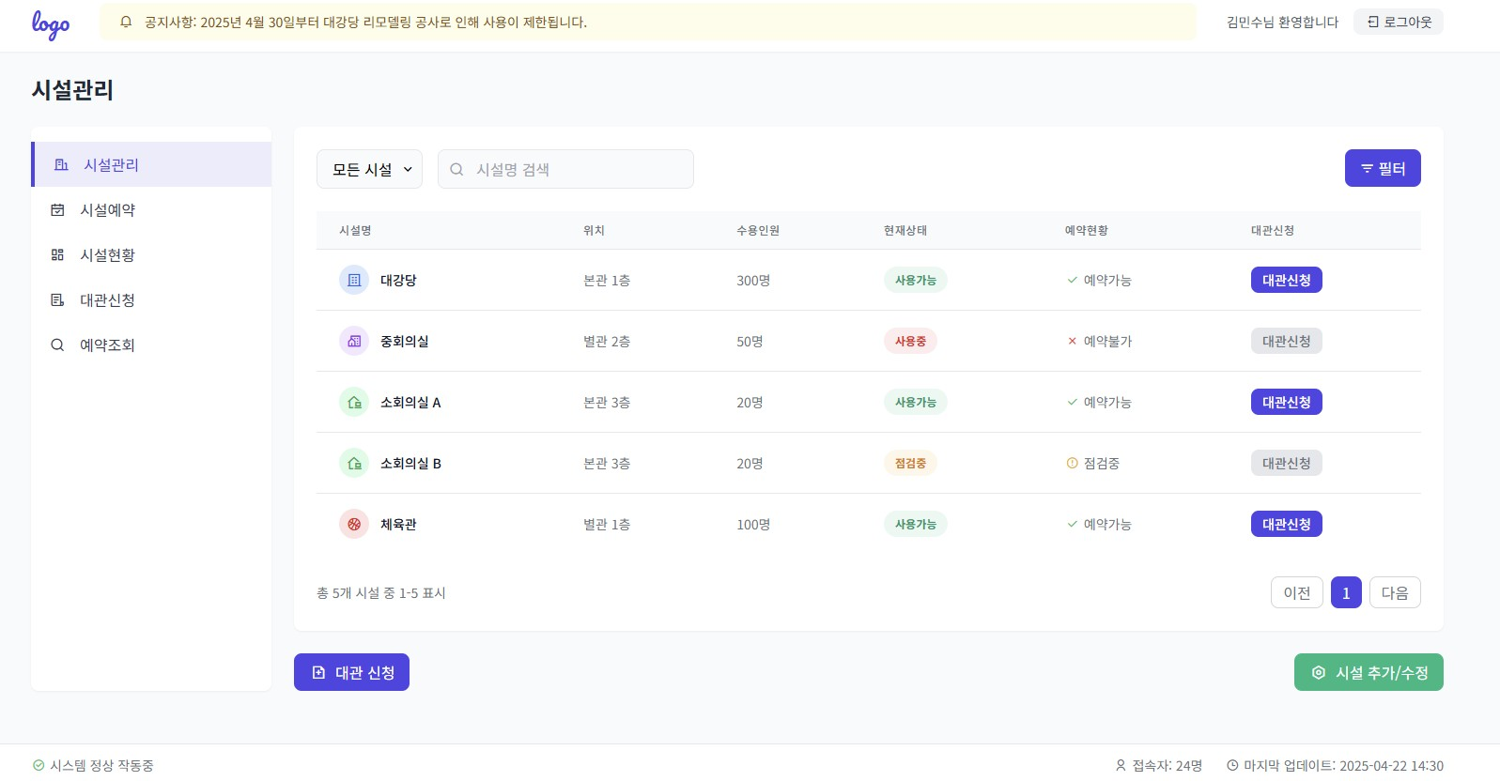

구성 항목 | 내용
화면 이름 및 버전 | 시설관리 / v1.0
메뉴 구조 | 시설 관리 > 시설관리 / 시설예약 / 대관신청 등
화면 구성 요소 | - 시설 리스트 테이블 - 상태별 배경색(사용가능/사용중/점검 등) - 필터, 공지사항 박스
기능 명세 | - 시설별 상태 변경 - 공지사항 배너 표시 - 탭 이동을 통한 기능 접근
화면 흐름 | 1. 시설관리 진입 2. 목록 확인 및 상태 조작 3. 대관신청 연계 가능
디자인 스타일 | - 색상: 초록/노랑/빨강 상태 색상 반영 - Tailwind UI 사용 - 폰트: Noto Sans KR
비고 및 참고 사항 | - 시설예약 시스템 연계 고려 필요

회원가입
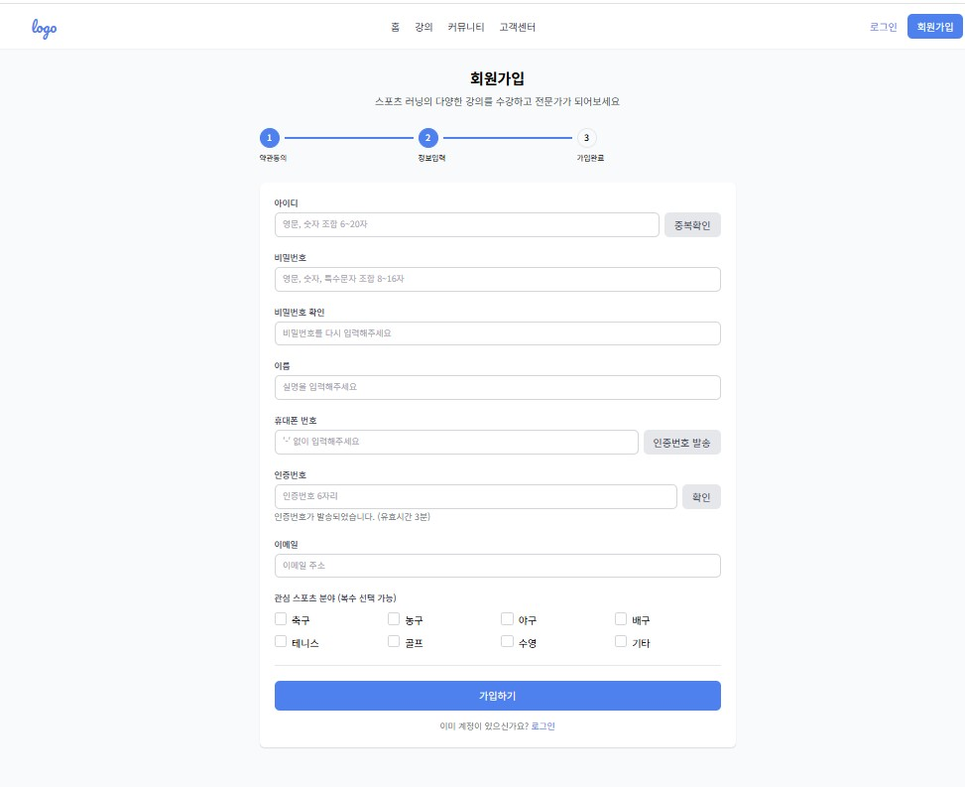

구성 항목 | 내용
화면 이름 및 버전 | 회원가입 / v1.0
메뉴 구조 | 회원 > 회원가입
화면 구성 요소 | - 이름, 아이디, 비밀번호, 약관동의 체크박스 - 진행 단계 표시 (스텝 진행바) - 완료 메시지 및 버튼
기능 명세 | - 사용자 입력 유효성 검사 - 약관동의 체크 필수 조건 - 진행 단계 별 표시 및 전환
화면 흐름 | 1. 기본정보 입력 2. 약관 동의 3. 최종 제출 및 회원가입 완료
디자인 스타일 | - 색상: #3b82f6, #64748b - 스텝 바 / 체크박스 / 버튼 디자인 - Tailwind 기반
비고 및 참고 사항 | - 이메일 인증 또는 휴대폰 인증 고려 가능

